出展者調書(様式)
出展者調書（提出期限 令和5年4月10日）
 |  |  |  |  |  |  |  |  |  |  |  |  | 様式第１号

 |  |  |  |  |  |  |  |  |  |  |  |  | 令和 年 月 日
 |  |  |  |  |  | 推薦自治体名：
 |  |  |  |  |  | 担当部署：
 |  |  |  |  |  | 担当職氏名：
 |  |  |  |  |  | ℡：
 |  |  |  |  |  | mail：

当団体は以下のとおり「ものづくり・匠の技の祭典2023」 出展者として希望いたします。

団体名称 |  |  |  |  |  |  |  |  |  |  | 業種・職種
 | 【住所】 〒

 | 【連絡先】 担当者名： ℡： mail：

 | 【ホームページＵＲＬ】
経費等
 | 【ブース出展経費】
 |  |  |  | 実演 |  | 体験 |  |  | 展示 |  |  |  |  |  | 計
 |  |  |  | ¥0 | ＋ | ¥0 |  | ＋ | ¥0 |  |  |  |  | ＝ | ¥0 |  |  | ①
 |  |  |  | （内訳）企画案による
 | 【交通費】
 | 片道 |  |  |  | × |  | 人数 | 名 |  | × |  | 往復 |  | 2 |  | ＝ | ¥0 | ②

 | 【宿泊費】
 | 1泊 |  |  |  | × |  | 人数 | 名 |  | × |  | 泊数 |  |  | 泊 | ＝ | ¥0 | ③
 |  |  | 宿泊日 ８/３（木）（ ） ８/４（金）（ ） ８/５（土）（ ） ８/６（日）（ ）
 |  |  | ※（ ）内には宿泊人数を御記入ください。

 |  | 【全体の経費】（①+②+③）
 |  | 総計 |  | ¥0

企画案(見本)
 |  |  |  |  |  |  |  |  |  |  |  |  | 様式第２号

 |  |  |  |  |  |  |  |  |  |  |  |  |  | 団体名：東京都○○技能士会
企画案 【 実演 】
企画名 | □□技法を用いた塗装実演
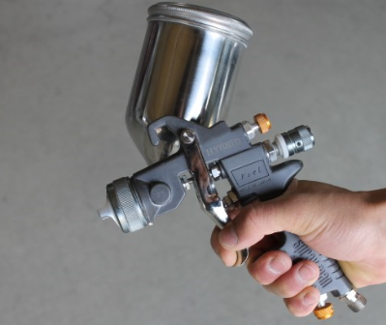
ブース実演概要 | 【概要】 |  |  |  |  |  |  |  |  |  |  |  | 参考画像添付欄
 | 熟練技能を持つ職人による□□を用いた塗装実演を行います。
 | 見どころは、スプレーガンによる均一な吹付方法になります。
 | 実演中は、補助者による解説を加えることにより、より来場
 | 者の方がわかりやすいものとします。
 | 具体的な内容は
 | ①－－－－－－－－－－－－－－
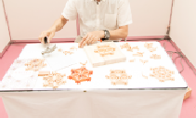
 | ②－－－－－－－－－－－－－－
 |  |  |  |  |  | になります。

実演者 | ●実演者 ２ 名
 | （実演者氏名・略歴等）※全員分記載（別紙でも可）
 | 品川 一郎（㈱品川□□塗装工業 代表取締役） 上野 花子（都立△△職業能力開発センター講師 １級技能士(□□) ●●テレビ「職人の▽▽」出演）

補助者 | ●補助者 １ 名
 | （補助者氏名）※全員分記載（別紙でも可）
 | 港南 太郎

所要経費 | 【人件費（日）】
 | ブース実演者 |  |  | ： | ¥18,000 |  | × | 3 |  | 名 | ＝ | ¥54,000 |  |  | ①
 | 補助者等 |  |  | ： | ¥8,800 |  | × | 3 |  | 名 | ＝ | ¥26,400 |  |  | ②
 |  |  |  |  |  |  |  | (3日間延べ)
 | 【材料費等】
 |  | 計 | ¥83,500 |  |  |  |  | ④ | （内訳）※別紙でも可

 | 【搬入・搬出経費】
 |  | 計 | ¥1,000 |  |  |  |  | ⑤ | （内訳）※別紙でも可

 | 経費計 |  | ¥164,900 |  |  |  |  | ①＋②＋③＋④＋⑤

